Uhrzeitfunktionen
Datum und Zeitangaben
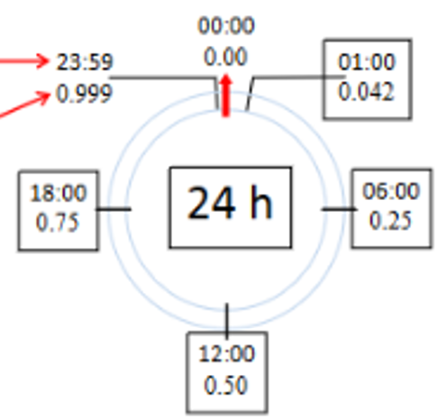
 | Uhrzeitformat | Dezimalstelle
 | 6:00:00 | 0.25
 | 12:00:00 | 0.50
 | 18:00:00 | 0.75
 | 24:00:00 | 1.00

Formate (Format - Zelle - Zahlen - Datum)
 | 18:00:00
Mehr als 24 Stunden anzeigen | 18:00:00
Summe berechnen |  |  |  |  | 2006-11-07 15:30:00
= C14 eingeben und mit Uhrzet-Format: 37:30:55 formatieren
Oder Benutzerdefiniertes Format: [h]:mm

Datum und Uhrzeit anzeigen |  |  |  |  | 35:30:00
Format: 07.11.2015 15:30:00 | 11/7/15
=C19 eingeben und mit dem Format: 14.3.12 1:30 PM
4Gebietsschema: Deutsch (Deutschland) !!

Uhrzeitfunktionen

=JETZT() |  | Das heutige Datum und aktuelle Zeit
=STUNDE(Zahl) |  | Die Stundenzahl der Zelle C25 bestimmen
=MINUTE(Zahl) |  | Die Minutenzahl der Zelle C25 bestimmen
=SEKUNDE(Zahl) |  | Die Sekundenzahl der Zelle C25 bestimmen

Beispiel 1: Berechnungen über mehr als 24 Stunden
Zellen formatieren: Gebietsschema Deutsch Deutschland - Uhrzeit 37:30:55

Arbeitsbeginn | Pause |  | Arbeitsende | Zeit pro Tag | Gesamtzeit
8:00:00 | 12:30:00 | 13:00:00 | 17:45:00
7:30:00 | 13:00:00 | 13:15:00 | 16:00:00
8:00:00 |  |  | 17:10:00

 |  |  |  |  | Um mehr als 24 Stunden zu haben:
 |  |  |  |  | !! Zelle formatieren:
 |  |  |  |  | Gebietsschema: Deutsch (Deutschland)
 |  |  |  |  | Dann Format Uhrzeit: 37:30:55

 |  |  |  |  | Oder benutzerdefiniert: [h]:mm

Beispiel 2: Rechnen mit h-Satz

Ausleihgebühren für Fahrräder |  |  | Preis pro Stunde | Fr. 15.00
Name | Beginn | Ende | Total Stunden | Total
Kaufmann | 8:15:00 | 15:30:00 | 7:15:00 |  |  | Ein Tag ist für Excel die Zahl 1. Ein Tag hat 24 Stunden,
Benz | 8:15:00 | 14:45:00 | 6:30:00 |  |  | also müssen Sie bei der Kalkulation pro Stunde den
Amrein | 8:15:00 | 16:30:00 | 8:15:00 |  |  | Preis mal 24 multiplizieren.
Kunz | 8:15:00 | 17:30:00 | 9:15:00

Hotelrechnung

Aufenthaltsdauer |  | Anreise | Abreise | Übernachtungen | Preis pro Übern. | Betrag
 |  | 2008-01-14 | 2008-01-18 |  | CHF 70.00

Besuch der Tennisanlage |  | Beginn | Ende | Anzahl Stunden | Preis pro Stunde
 | 2008-01-17 | 14:15:00 | 16:15:00 |  | CHF 6.00

 |  |  |  |  | Rechnungsbetrag

